상품제안서
모스니에 코마190g+커스텀패키지 | 상품코드: S43244

 |  |  |  |  |  |  | 02-713-8555 | www.synergygift.co.kr
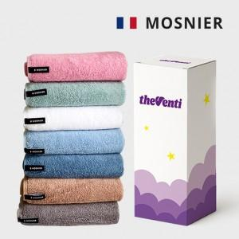

【상세/제작정보】 | <p><span style="font-size: 14pt;">※ 기본수량 미만 발주 진행시 커스텀패키지 제작비 120,000원(VAT별도) 발생 됩니다.</span></p><p><span style="font-size: 14pt;"></span><span style="font-size: 14pt;">※ 자수인쇄 디자인 난이도에 따라서 인쇄비 편차 발생 됩니다.</span><span style="font-size: 14pt;">​</span></p>

【인쇄/포장옵션】 | 실크, 자수 / 포장지포장

【공급단가】 | 수량 | 100~ | 300~ | 500~ | 1,000~ | 3,000~
*VAT별도 | 단가 | 7,670원 | 7,250원 | 6,900원 | 6,720원 | 6,600원

【상품 URL】 | https://www.synergygift.co.kr:443/src/goods_detail.php?gdno=43244

